price
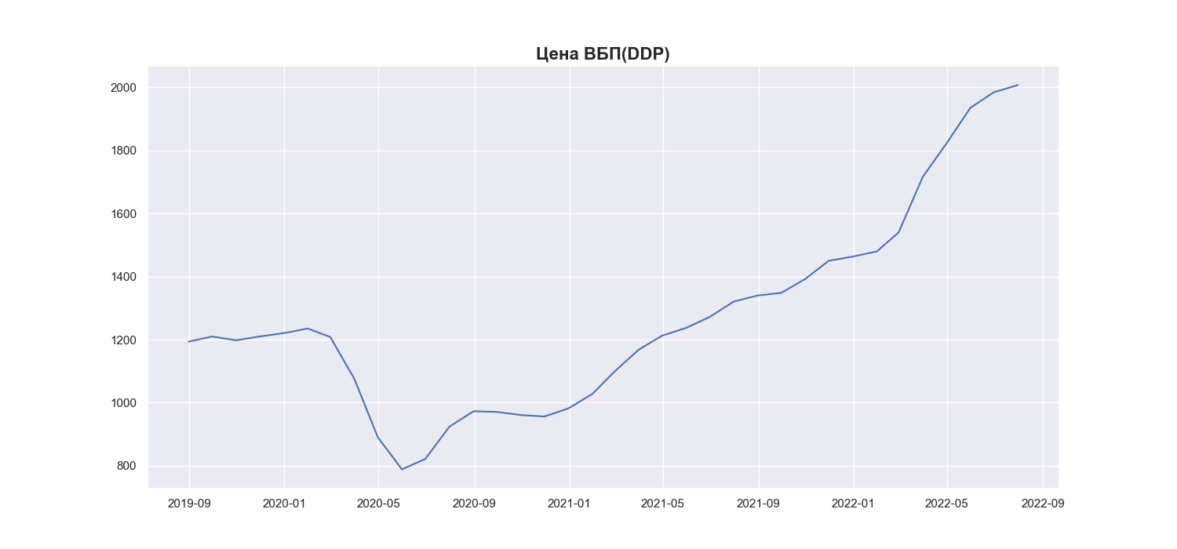
Date | MWP_PRICE_EUR_EU_MA
2019-06-30
2019-07-31
2019-08-31 | 1193.34
2019-09-30 | 1209.9
2019-10-31 | 1197.86
2019-11-30 | 1209.8
2019-12-31 | 1220.48
2020-01-31 | 1235.13
2020-02-29 | 1208.26
2020-03-31 | 1074.82
2020-04-30 | 890.3
2020-05-31 | 788.21
2020-06-30 | 821.35
2020-07-31 | 923.87
2020-08-31 | 972.85
2020-09-30 | 970.59
2020-10-31 | 960.55
2020-11-30 | 956.06
2020-12-31 | 981.94
2021-01-31 | 1028.44
2021-02-28 | 1098.68
2021-03-31 | 1167.77
2021-04-30 | 1212.41
2021-05-31 | 1237.01
2021-06-30 | 1271.62
2021-07-31 | 1320.55
2021-08-31 | 1340.08
2021-09-30 | 1348.08
2021-10-31 | 1392.48
2021-11-30 | 1449.94
2021-12-31 | 1463.4
2022-01-31 | 1479.87
2022-02-28 | 1540.35
2022-03-31 | 1716.68
2022-04-30 | 1821.09
2022-05-31 | 1935.26
2022-06-30 | 1984.54
2022-07-31 | 2007.45

